关系图
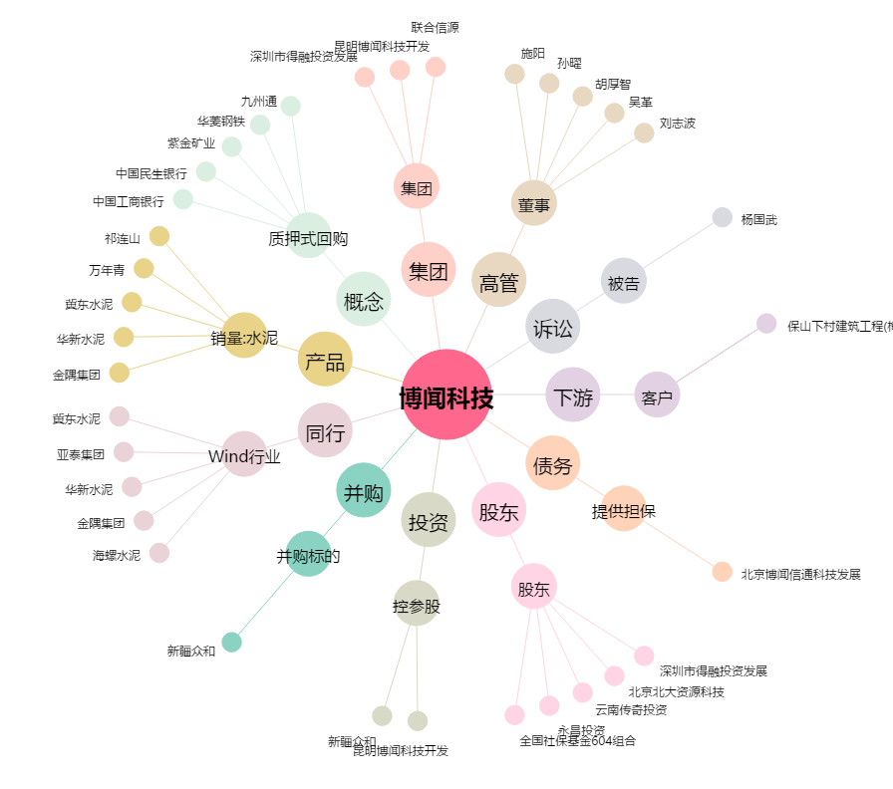
博闻科技[600883.SH] - 关系概览图

